Sheet1
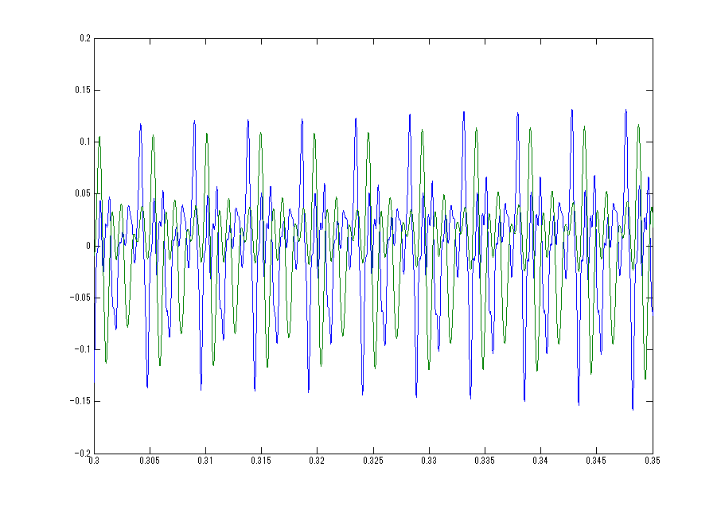

LP-Filter処理（時間遅延発生）
青グラフはオリジナル音源の波形
緑グラフはLP-Filter処理後の波形

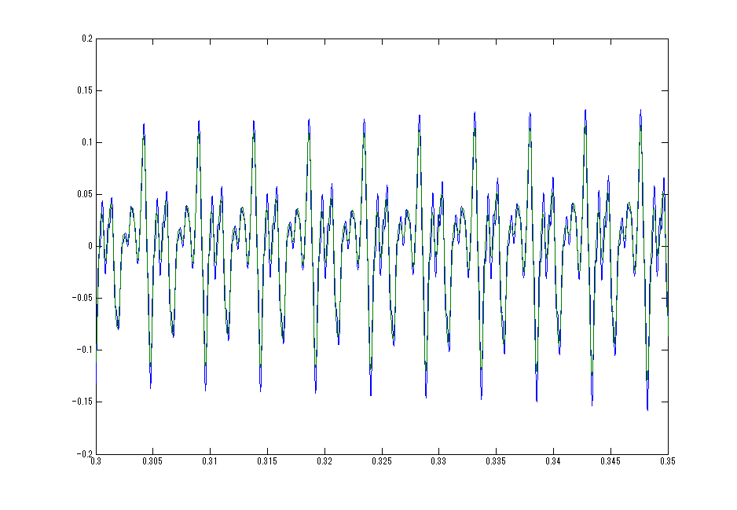
LP-Filter処理（時間遅延補正）
青グラフはオリジナル音源の波形
緑グラフはLP-Filter処理後の波形

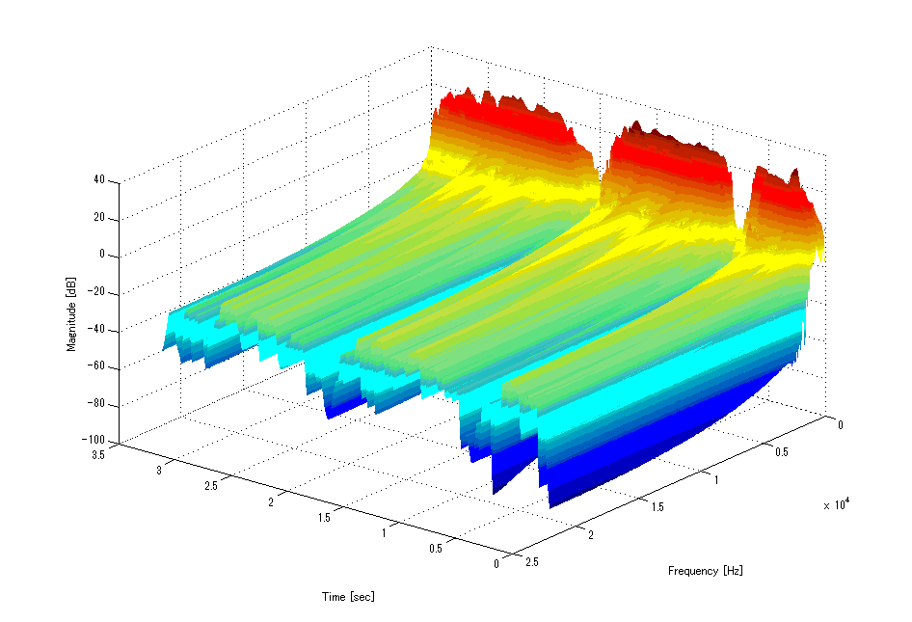
FFT後の時間、周波数、dBグラフ

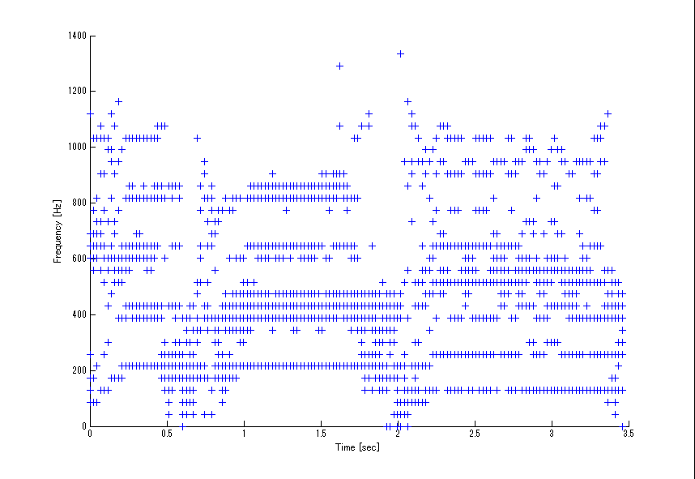
強度（振幅）上位8本の
時間、周波数プロット

線を紡ぎ出す

線を紡ぎ出す

